Burndown
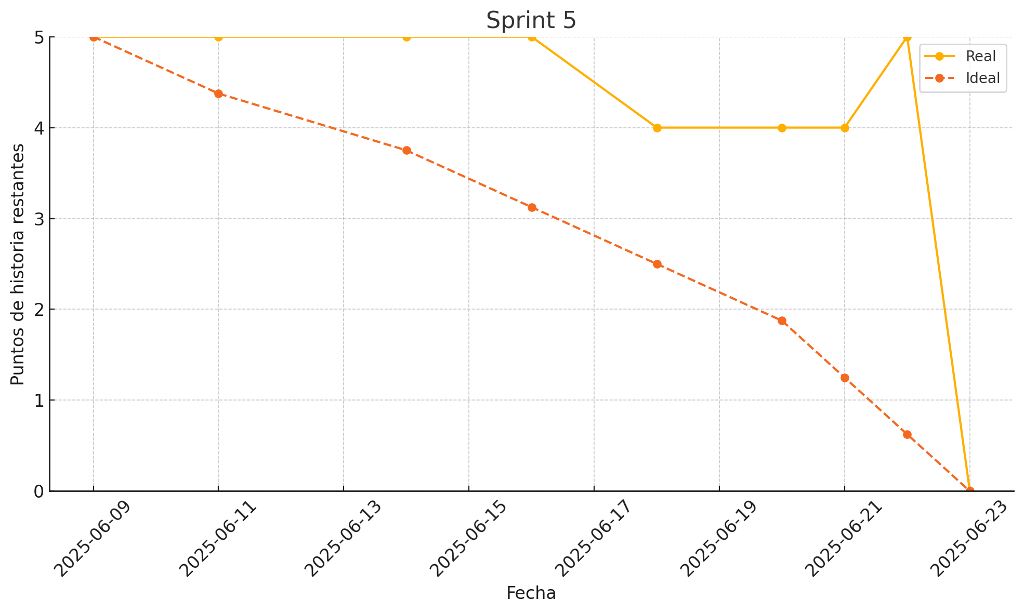
Date | Ideal Remaining | Actual Remaining | Tasks Completed Today
2025-06-09 | 5 | 5 | Configurar lógica para verificar stock mínimo por producto
2025-06-11 | 5 | 5 | Desarrollar componente visual para mostrar alertas en el panel principal
2025-06-14 | 5 | 5 | Crear servicio backend para notificación de alertas
2025-06-16 | 5 | 5 | Implementar sistema de logs de alertas generadas
2025-06-18 | 4 | 4 | Simular escenarios de prueba en módulo solicitudes
2025-06-20 | 4 | 4 | Verificar visualización de alerta por stock bajo tras salida de productos
2025-06-21 | 4 | 4 | Comprobar reflejo de movimientos en módulos de reportes (dashboard)
2025-06-22 | 5 | 5 | Validación de flujo en distintos roles
2025-06-23 | 4 | 4 | Simular solicitudes multiples para verificar consistencia

